6. STAKEHOLDER
Jak si udělat analýzu stakeholderů

1. Udělejte si seznam jednotlivců nebo týmů, na které má váš projekt dopad
2. Na jakou oblast mají vliv?
3. Jak se jim projekt líbí? Jak ho podporují?
4. Co je důvodem k nesouhlasu?
5. Co uděláte proto, abyste získali jeho podporu nebo zmírnili jeho nesouhlas?
6. Kdo to udělá? Vy, sponzor nebo někdo z týmu?

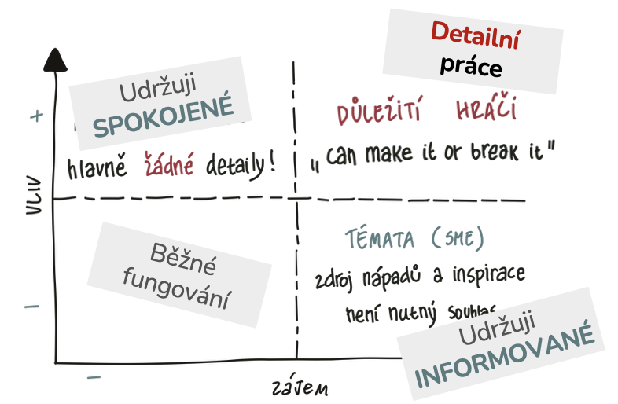
STAKEHOLDER ANALÝZA (můj soukromý dokument - nesdílím ;-))
Stakeholder Skupina stakeholderů | Vliv (oblast) | Podpora | Důvod k nesouhlasu | Akce na získání podpory | Kontakt (kdo)

